Test Case
Nama : Tegar Pandji Asmoro
Study Case

 | Test Skenario | Id test case | Judul test case | Persayaratan | Langkah Uji | Data | Hasil yang diharapkan | Hasil yang didapatkan | Status test | Lampiran
 | Login | Login001 | Login Valid Username dan Password | User Sudah melakukan Registrasi | Akses Halaman Login | User Name : admin | Login successful! | Expected | Lulus | 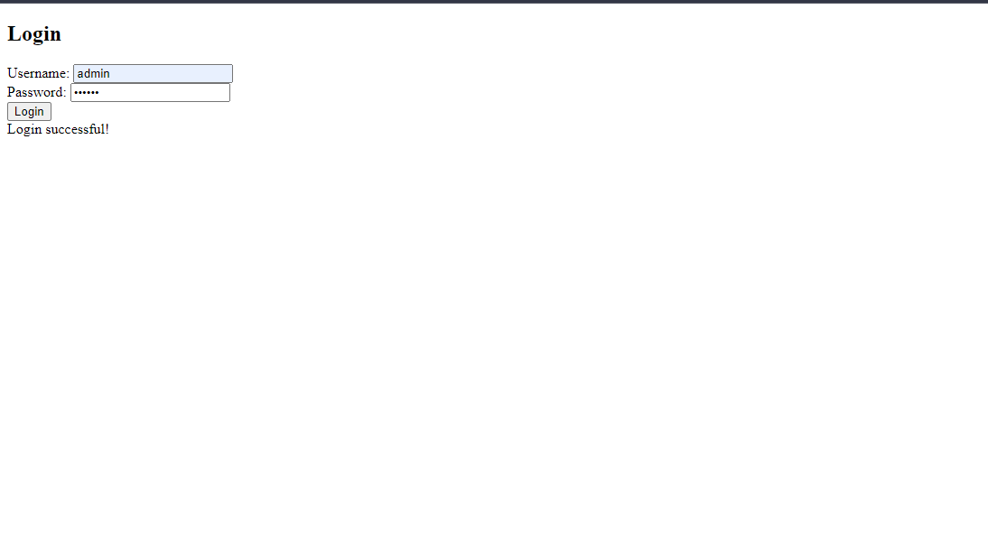
 |  |  |  |  | Input Valid Username
 |  |  |  |  | Input Valid Password | Password : 123456
 |  |  |  |  | Klik Tombol Login
 |  | Login002 | Gagal Login dengan valid username dan invalid password | User Sudah melakukan Registrasi | Akses Halaman Login | User Name : admin | Please enter both username and password. | Expected | Lulus | 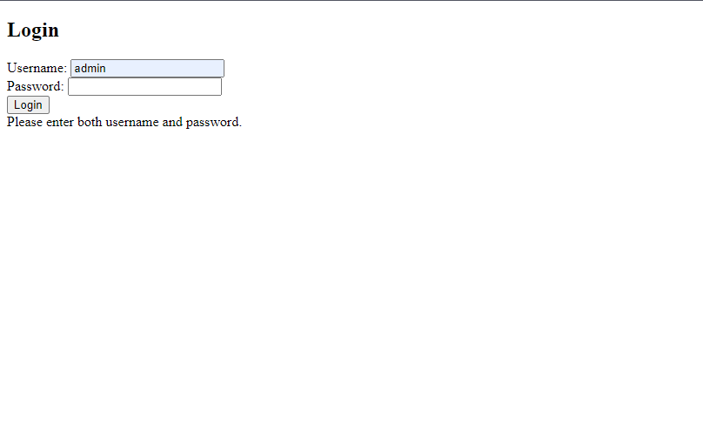
 |  |  |  |  | Input Valid Username
 |  |  |  |  | Input Invalid Password | Password :
 |  |  |  |  | Klik Tombol Login
 |  | Login003 | Gagal Login dengan invalid username dan valid password | User Sudah melakukan Registrasi | Akses Halaman Login | User Name : | Please enter both username and password. | Expected | Lulus | 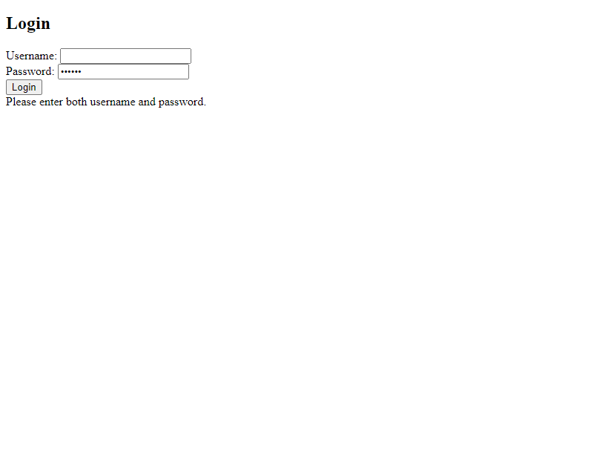
 |  |  |  |  | Input Invalid Username
 |  |  |  |  | Input Valid Password | Password : 123456
 |  |  |  |  | Klik Tombol Login
 |  | Login004 | Gagal Login dengan invalid username dan invalid password | User Sudah melakukan Registrasi | Akses Halaman Login | User Name : | Please enter both username and password. | Expected | Lulus | 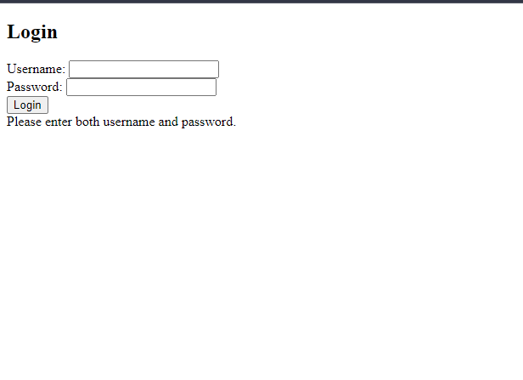
 |  |  |  |  | Input Invalid Username
 |  |  |  |  | Input Invalid Password | Password :
 |  |  |  |  | Klik Tombol Login

Bug Report
Bug Tittle | Bug ID | Step to reproduce | Actual Result | Expected Result | Build Number | Severity | Priority | Assignee | Reporter | Reporter on | Testing on | Lampiran
Saat melakukan login tanpa input username dan password hasil di dapatkan login successful! | R001 | Akses Halaman Login | status login seharusnya berisikan Please enter both username and password. | Status saat login yaitu login successful! | - | high | high | Developer | SQA | 2024-04-18 | Windows 10 | 
 |  | Input Valid Username
 |  | Input Valid Password
 |  | Klik Tombol Login

